NDF-03
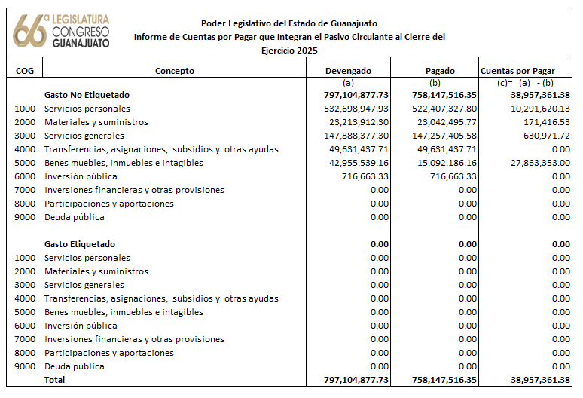
Poder Legislativo del Estado de Guanajuato | Ejercicio: | 2025
Notas de Disciplina Financiera | Periodicidad: | Trimestral
Correspondiente del 01 de enero al 31 de diciembre de 2025 | Corte: | 4

3. Pasivo Circulante al Cierre del Ejercicio (ESF-12):

